PV_Input
 |  |  |  | ^ | Aufklappen für weitere PV-Anlagen
Sodele: Solarsimulation denkbar leicht - Parametereingabe (erweitert) |  |  |  |  |  | Legende
 |  |  |  |  |  | Dropdown Auswahl
Wetter-Profile (.epw oder .dat)
Dateispeicherort (Pfad oder ausgehend von aktuellem Ordner) | C:\Users\steinacker\Lokal\git_SoDeLe\dist\Wetter\TRY2015_Stuttgart_JahrEPW.epw |  |  |  |  | Freie Eingabe (String, Zahl)
ODER: Angabe der Koordinaten für ortsgenaue DWD TRY 2015: | Latitude: 51.50000 | Longitude: 9.40000
[Wenn beides gegeben ist, wird die Wetterdatei verwendet.] |  |  |  |  |  | ausgegraute Zellen aufgrund von getroffenen Einstellungen
PV-Anlagen | PV 1 | PV 2 | PV 3
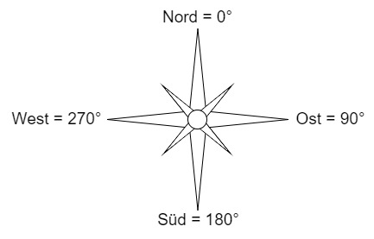
Modul-Ausrichtung ggü. Norden in Grad (Süd = 180°, Ost = 90°, West = 270°) | 180.00 Grad | 90.00 Grad | 45.00 Grad
Modul-Neigung ggü. horizontaler Ebene in Grad | 30.00 Grad | 10.00 Grad | 35.00 Grad
Anzahl PV-Module pro Strang (auch Kommazahl) | 5.00 Stück | 5.00 Stück | 5.00 Stück
Anzahl Stränge pro Inverter | 2 Stück | 2 Stück | 1 Stück
Gesamtanzahl Inverter | 2 Stück | 100 Stück | 1 Stück
Gesamtanzahl und Gesamtfläche der Module (zur Kontrolle) | 20 Stück; 27,6 m^2; 3,6 kWp | 1000 Stück; 1300 m^2; 165 kWp | 5 Stück; 9,75 m^2; 1,38 kWp
Umgebungstyp für Albedo (Reflexionskoeffizient der Umgebung vor Modul)* | Default (0,2) | Default (0,2) | Default (0,2)
Art der Installation (Anbringung und Bauweise Front/Back) | 1. Gute hinterlüftung, Glasrückseite | 1. Gute hinterlüftung, Glasrückseite | 2. Gute hinterlüftung, Glasrückseite
Typ der PV-Moduldatenbank, hat auch Einfluss auf Berechnungsmethode | 1. SANDIA | 2. CEC | 2. CEC
Gewähltes Modul [Fläche, Leistung, Spannung, Strom, Modulwirkungsgrad] | Aleo S16 180 [2007, 1,38m², 180W, 13,04%] | Aavid Solar ASMS-165P [1,3 m^2, 165 W, 35 V_mp, 4,7 A_mp, 12,69 %] | Advance Power API-P275 [1,95 m^2, 275 W, 36,6 V_mp, 7,5 A_mp, 14,1 %]
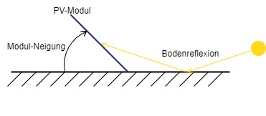
Gewählter Inverter [AC-Spannung, DC-Spannung, Leistung, Strom] | AU Optronics: PM250MA0_275 [240 V_ac, 32 V_dc, 0,2 kW_dc, 7 A_dcmax] | KACO: blueplanet 3601xi [240 V_ac, 175 V_dc, 3,9 kW_dc, 22 A_dcmax] | Delta Electronics: SOLIVIA 7.6 NA G4 TL [208 V_ac, 380 V_dc, 6,8 kW_dc, 18 A_dcmax]
Berücksichtige auch Standby-Strom der Inverter | Ja | Nein | Ja
Konstanter Inverter-Wirkungsgrad (statt Inverter-Liste) | Nein | Nein | Ja
Wirkungsgrad Elektronik (Inverter) (Default: 0,92) | 0.92 | 0.92 | 0.92
Minderung der Einstrahlung durch Abweichung vom Standardspektrum (Default: 1%) | 1.00 % | 1.00 % | 1.00 %
Minderung des Modulwirkungsgrad durch zu optimistische Herstellerangaben (Default: 2%) | 2.00 % | 2.00 % | 2.00 %
Ohmsche Verlust in Kabeln auf DC-Seite, bezogen auf Standardbedingungen (STC)! (Default: 0%) | 0.00 % | 0.00 % | 0.00 %
* ausschlaggebend ist die Umgebung vor dem PV-Modul innerhalb mehrerer Meter. Primär relevant für große Modulneigung und tiefstehende Sonne (vgl. Grafik rechts) | wird simuliert | wird simuliert | wird simuliert

Grafiken
Anzeigen der erstellten Grafiken mit Energieprofilen? | Nein

Output
Dateiname der Ergebnis-Datei (wird durch Datum+Uhrzeit ergänzt) | Output

Simulation starten
Dateipfad zu Python-Executable | C:\Users\steinacker\Lokal\git_SoDeLe\dist\app.exe

Debug-Modus (behält Tempfiles, zeigt weitere Informationen): | Ja

